2023_04_data
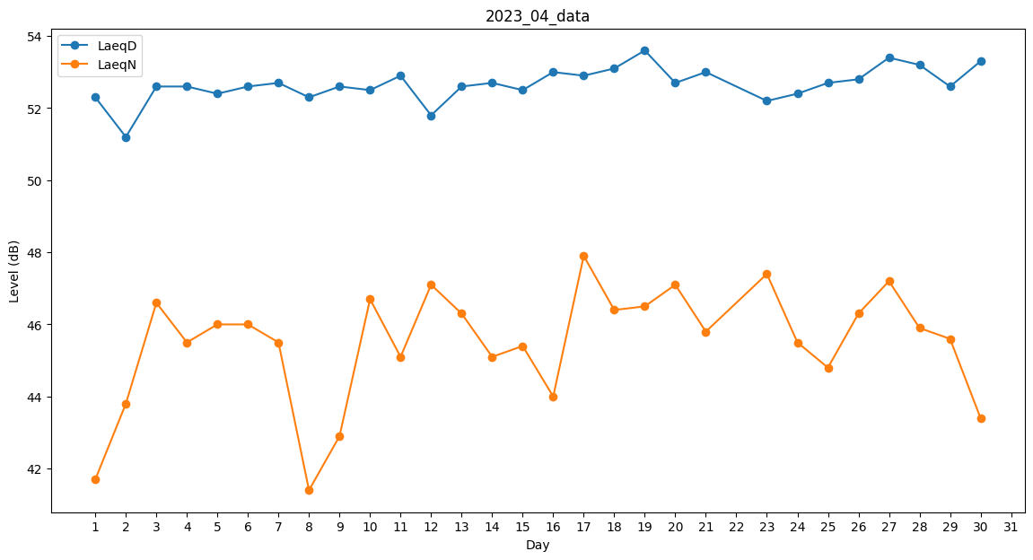
Day | LaeqD | LaeqN
1 | 52.3 | 41.7
2 | 51.2 | 43.8
3 | 52.6 | 46.6
4 | 52.6 | 45.5
5 | 52.4 | 46
6 | 52.6 | 46
7 | 52.7 | 45.5
8 | 52.3 | 41.4
9 | 52.6 | 42.9
10 | 52.5 | 46.7
11 | 52.9 | 45.1
12 | 51.8 | 47.1
13 | 52.6 | 46.3
14 | 52.7 | 45.1
15 | 52.5 | 45.4
16 | 53 | 44
17 | 52.9 | 47.9
18 | 53.1 | 46.4
19 | 53.6 | 46.5
20 | 52.7 | 47.1
21 | 53 | 45.8
22 | 52.8 | 0
23 | 52.2 | 47.4
24 | 52.4 | 45.5
25 | 52.7 | 44.8
26 | 52.8 | 46.3
27 | 53.4 | 47.2
28 | 53.2 | 45.9
29 | 52.6 | 45.6
30 | 53.3 | 43.4

